Simple
Nombre: Diego Emiliano Guajardo Pérez Matrícula 746174

 | Método del Trapecio SIMPLE

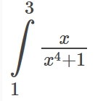

 | Cálcula la integral definida |  | f(x)=

 | a= | 1
 | b= | 3
 | n= | 1 |  | f(a)= | 0.5
 |  |  |  | f(b)= | 0.036585365854

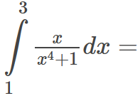

 |  |  |  |  | 0.53658536585

